Conteúdo das Receitas
CONFIGURAÇÃO DA CATEGORIA
Controle de Receitas

LINK | NOME DA RECEITA | CLASSIFICAÇÃO | 1 Estrela | 2 Estrelas | 3 Estrelas | 4 Estrelas | CATEGORIA | MARCAS | COMENTÁRIOS
Clique para ver | Pizza com feta e espinafres | 4 estrelas | 4 | 4 | 4 | 4 | Prato Principal | pizza, espinafre, feta, queijo
Clique para ver | Receita Vazia 1 |  |  |  |  |  | 0 | 0
Clique para ver | Receita Vazia 2 |  |  |  |  |  | 0 | 0
Clique para ver | Receita Vazia 3 |  |  |  |  |  | 0 | 0
Clique para ver | Receita Vazia 4 |  |  |  |  |  | 0 | 0
Clique para ver | Receita Vazia 5 |  |  |  |  |  | 0 | 0

Configuração de Categoria
CONTEÚDO DAS RECEITAS
Categorias de receita

DICA: modifique ou adicione novas categorias a esta lista para atualizar a lista suspensa Categoria das suas receitas.
CATEGORIAS POR TIPO
Aperitivo
Bebidas
Pão
Caçarola
Sobremesa
Cozinha Infantil
Prato Principal
Salada
Sanduíche
Acompanhamento
Sopa

Pizza com feta e espinafres
CONTEÚDO DAS RECEITAS
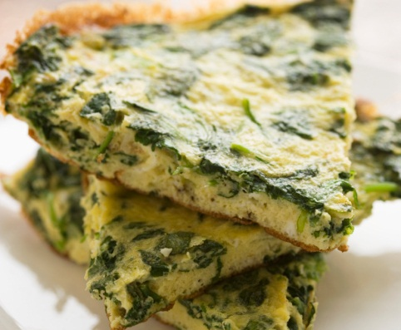
45
minutos
Receita: Pizza com feta e espinafres
 |  |  |  |  |  |  | TEMPO DE PREPARO
 |  |  |  | Pizza com feta e espinafres |  | Prato Principal

 |  |  |  | INGREDIENTES | MODO DE FAZER |  | TEMPO DE COCÇÃO

15
minutos
 |  |  |  | 3/4 de xícara de água morna | Na máquina de pão, coloque os seis primeiros ingredientes na ordem sugerida pelo fabricante. Selecione a configuração de massa. Verifique a massa após 5 minutos de mistura: adicione 1 a 2 colheres de sopa de água ou farinha de trigo, se necessário. Quando o ciclo estiver concluído, deite a massa em uma superfície polvilhada com farinha de trigo. Sove a massa por 1 minuto. Cubra e deixe descansar por 15 minutos. Abra em uma fôrma de pizza de 30 cm. Cubra e deixe crescer em um lugar aquecido por cerca de 20 minutos. Polvilhe com alho e sal de alho. Cubra com espinafre, cebola, cogumelos, os queijos e manjericão. Asse a 200 ºC por 35-40 minutos ou até que a crosta fique dourada e o queijo derreta. Deixe descansar por 5 minutos antes de cortar.
 |  |  |  | 2 colheres de sopa de óleo de canola ou azeite de oliva
 |  |  |  | 1/2 colher de chá de sal
 |  |  |  | 2 xícaras de farinha de rosca |  |  | RENDIMENTO
 |  |  |  | 2 colheres de chá de fermento biológico seco
6
porções
 |  |  |  | 1 dente de alho esmagado
 |  |  |  | 1/8 colher de chá de sal de alho
 |  |  |  | 2 xícaras de espinafre fresco picado
 |  |  |  | 1 cebola roxa pequena
 | TABELA NUTRICIONAL (quantidade por porção) |  |  | 1 xícara de cogumelos frescos fatiados
 |  |  |  | 1 xícara de queijo muçarela ralado
 |  | 10 | total de gordura em gramas | 1/4 xícara de queijo feta amassado
 |  |  |  | 1/2 colher de chá de manjericão seco
287
 |  | 16 | miligramas de colesterol

calorias
 |  | 401 | milligramas de sódio

 |  | 37 | gramas de carboidratos

 | MARCAS DA RECEITA

 | pizza, espinafre, feta, queijo

Receita Vazia 1
CONTEÚDO DAS RECEITAS
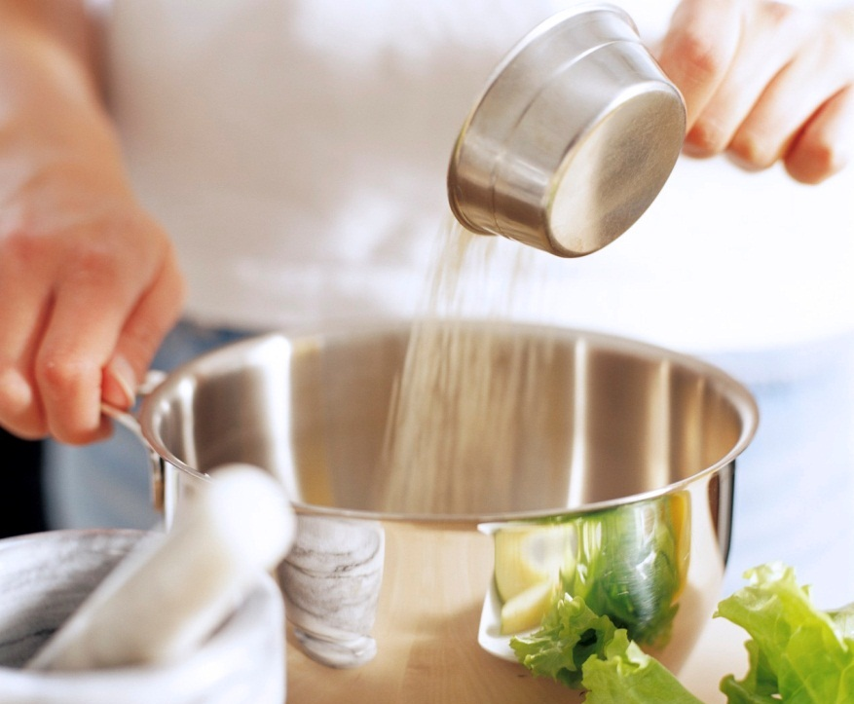
Clique na célula G3 e selecione uma categoria para a sua receita.
#
minutos
Receita: Receita Vazia 1
 |  |  |  |  |  | TEMPO DE PREPARO
 |  |  |  | Receita Vazia 1

 |  |  |  | INGREDIENTES | MODO DE FAZER | TEMPO DE COCÇÃO

#
minutos

Para substituir esta foto por uma de sua receita concluída, clique com o botão direito do mouse na foto, clique em Alterar Imagem, navegue até o local da sua imagem, selecione-a e clique em Inserir.
Para excluir uma dica, clique na borda para selecioná-la e pressione Delete.
 |  |  |  |  |  | RENDIMENTO

#
porções

 | TABELA NUTRICIONAL (quantidade por porção)

 |  | Nº | total de gordura em gramas

#
 |  | Nº | miligramas de colesterol

calorias
 |  | Nº | milligramas de sódio

 |  | Nº | gramas de carboidratos

 | MARCAS DA RECEITA

Receita Vazia 2
CONTEÚDO DAS RECEITAS
#
minutos
Receita: Receita Vazia 2
 |  |  |  |  |  | TEMPO DE PREPARO
 |  |  |  | Receita Vazia 2

 |  |  |  | INGREDIENTES | MODO DE FAZER | TEMPO DE COCÇÃO

#
minutos

 |  |  |  |  |  | RENDIMENTO

#
porções

 | TABELA NUTRICIONAL (quantidade por porção)

 |  | Nº | total de gordura em gramas

#
 |  | Nº | miligramas de colesterol

calorias
 |  | Nº | milligramas de sódio

 |  | Nº | gramas de carboidratos

 | MARCAS DA RECEITA

Receita Vazia 3
CONTEÚDO DAS RECEITAS
#
minutos
Receita: Receita Vazia 3
 |  |  |  |  |  | TEMPO DE PREPARO
 |  |  |  | Receita Vazia 3

 |  |  |  | INGREDIENTES | MODO DE FAZER | TEMPO DE COCÇÃO

#
minutos

 |  |  |  |  |  | RENDIMENTO

#
porções

 | TABELA NUTRICIONAL (quantidade por porção)

 |  | Nº | total de gordura em gramas

#
 |  | Nº | miligramas de colesterol

calorias
 |  | Nº | milligramas de sódio

 |  | Nº | gramas de carboidratos

 | MARCAS DA RECEITA

Receita Vazia 4
CONTEÚDO DAS RECEITAS
#
minutos
Receita: Receita Vazia 4
 |  |  |  |  |  | TEMPO DE PREPARO
 |  |  |  | Receita Vazia 4

 |  |  |  | INGREDIENTES | MODO DE FAZER | TEMPO DE COCÇÃO

#
minutos

 |  |  |  |  |  | RENDIMENTO

#
porções

 | TABELA NUTRICIONAL (quantidade por porção)

 |  | Nº | total de gordura em gramas

#
 |  | Nº | miligramas de colesterol

calorias
 |  | Nº | milligramas de sódio

 |  | Nº | gramas de carboidratos

 | MARCAS DA RECEITA

Receita Vazia 5
CONTEÚDO DAS RECEITAS
#
minutos
Receita: Receita Vazia 5
 |  |  |  |  |  | TEMPO DE PREPARO
 |  |  |  | Receita Vazia 5

 |  |  |  | INGREDIENTES | MODO DE FAZER | TEMPO DE COCÇÃO

#
minutos

 |  |  |  |  |  | RENDIMENTO

#
porções

 | TABELA NUTRICIONAL (quantidade por porção)

 |  | Nº | total de gordura em gramas

#
 |  | Nº | miligramas de colesterol

calorias
 |  | Nº | milligramas de sódio

 |  | Nº | gramas de carboidratos

 | MARCAS DA RECEITA

